상품제안서
캠브리트 XG1 10000mah 듀얼 충전 보조배터리 | 상품코드: F25389

 |  |  |  |  |  |  | 02-412-0044 | www.easy1.co.kr
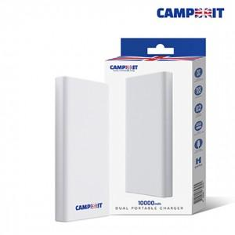

【상세/제작정보】

【인쇄/포장옵션】 | 레이저, 풀칼라 / 포장불가능

【공급단가】 | 수량 | 100~ | 300~ | 500~ | 1,000~ | 3,000~
*VAT별도 | 단가 | 11,130원 | 10,950원 | 10,690원 | 10,420원 | 10,240원

【상품 URL】 | https://dev.easy1.co.kr:443/src/goods_detail.php?gdno=25389

